Sheet1
4号楼家具清单
类别 | 材质说明 | 型号 | 楼栋 | 说明 | 需求数量 | 需求汇总数量 | 单价 | 汇总合价 | 备注
穿衣镜 | 1、铝材边框黑色铝质包边（同镜框）：符合QB/T 3827-1999 《轻工产品金属镀层和化学处理层的耐腐蚀试验方法 乙酸盐雾试验(ASS)法》，QB/T 3832-1999 《轻工产品金属镀层腐蚀试验结果的评价》检测标准，检测项目包含：乙酸盐雾试验（ASS）10级。 2、明镜：采用优质5mm厚明镜。 工艺流程：开料（选材用优质铝材、玻璃）→冲洗：使用加热的蒸馏水冲洗打磨好的平板玻璃→镀银：用微量的氯化亚锡溶液喷涂在平板玻璃上形成亚锡离子敏化层→镀银工序：用硝酸银溶液和还原液混合后喷在附有氯化亚锡溶液的平板玻璃上，还原的银在玻璃板表面析出形成银膜反射层→封镀银层：为保护镜子的镀银层喷上两层保护漆，喷保护漆前喷上一层铜洗掉多余的铜烘干→检验→包装，现场测量复尺，安排冲击钻打孔钉入膨胀螺母，安装受力测试。 | 400X1500mm（W/H) | 一房 | 106 | 106 | 214 | 182 | 38948
 |  |  | 两房 | 54 | 54
 |  |  | 三房 | 54 | 54
书柜/衣柜 | 1、基材：采用优质实木颗粒板，符合参照GB/T4897-2015《刨花板》、参照GB/T17657-2013《人造板及饰面人造板理化性能试验方法》、参照GB18584-2001《室内装饰装修材料木家具中有害物质限量》、GB/T39600-2021《人造板及其制品甲醛释放量分级》、GB18580-2017《室内装饰装修材料人造板及其制品中甲醛释放限量》、GB/T35601-2017《绿色产品评价人造板和木质地板》、H571-2010《环境标志产品技术要求人造板及其制品》、GB8624-2012《建筑材料及制品燃烧性能分级》、QB/T4371-2012《家具抗菌性能的评价》、JCT2039-2010《抗菌防霉木质装饰板》检测标准，检测项目包含：含水率3%-13%，理化性能：静曲强度（MOR）≥13MPa、弹性模量（MOE）≥1900MPa、内胶合强度≥0.40MPa、表面胶合强度≥0.8MPa、2h吸水厚度膨胀率≤14.0%、循环试验后内胶合强度≥0.13MPa、循环试验后吸水厚度膨胀率≤16.0%、沸水煮后内胶合强度≥0.08MPa、70°C水中浸渍处理后静曲强度≥4.5MPa，握螺钉力：板面不小于900N、板边不小于600N，尺寸稳定性：平均含水率≤10%、含水率标准偏差≤2%、长度变化≤1mm/m、厚度变化≤1%、长度变化标准偏差≤2mm/m、厚度变化标准偏差≤1%，含砂量≤0.15%，密度≥0.55g/cm³，甲醛释放量（干燥器法）≤1.5mg/L，甲醛释放量分级要求：E₁≤0.124mg/m³，挥发性有机化合物（72h）：苯≤10μg/m³、甲苯≤20μg/m³、二甲苯≤20μg/m³，总挥发性有机化合物（TVOC）释放率≤0.50mg/（m²·h）（72h）；燃烧性能：燃烧性能等级达到B1级、燃烧增长速率指数FIGRA0.2MJ≤120W/s、火焰横向蔓延未到达试样长翼边缘、600S的总放热量THR600S≤7.5MJ、60S内焰尖高度Fs≤150mm、60S内无燃烧滴落物引燃滤纸现象、烟气毒性等级t0：达到准安全一级ZA1，铜绿假单胞菌抑菌率≥99%，黄曲霉防霉菌性能等级达到0级。 2、封边条：采用优质封边条，符合QB/T 4463-2013《家具用封边条技术要求》、GB 20286-2006《公共场所阻燃制品及组件燃烧性能要求和标识》检测标准，检测项目包含：塑料封边条外观要求均检验合格，塑料封边条理化性能：耐干热性、耐磨性、耐冷热循环性、耐老化性均检验合格，耐开裂性≥2级，公共场所阻燃家具及组件的燃烧性能（阻燃1级）检验结论为合格。 3、导轨：符合QB/T 2454-2013《家具五金 抽屉导轨》、QB/T 3832-1999《轻工产品金属镀层腐蚀试验结果的评价》、QB/T 3827-1999《轻工产品金属镀层和化学处理层的耐腐蚀试验方法乙酸盐雾试验(ASS)法》检测标准，检测项目包含：垂直向下静载荷（过载）、水平侧向静载荷（过载）、猛关或猛开（过载）、操作力、抽屉导轨组件底部变形、抽屉导轨组件结构强度、耐久性、垂直向下静载荷、水平侧向静载荷、拉出安全性、猛关或猛开、下沉量均检验合格，经96h乙酸盐雾试验,耐腐蚀等级达到10级。 4、铰链：采用优质铰链，符合QB/T 2189 -2013《家具五金 杯状暗铰链》、QB/T 3827-1999《轻工产品金属镀层和化学处理层的耐腐蚀试验方法 乙酸盐雾试验(ASS)法》、 QB/T 3832-1999《轻工产品金属镀层腐蚀试验结果的评价》检测标准，检测项目包含：垂直静载荷（过载）、水平静载荷（过载）、操作力、垂直静载荷、水平静载荷、耐久性、下沉量均检验合格，经96h乙酸盐雾试验,耐腐蚀等级达到10级。 5、锁具：符合QB/T 1621-2015《家具锁》、QB/T 3827-1999《轻工产品金属镀层和化学处理层的耐腐蚀试验方法乙酸盐雾试验(ASS)法》、QB/T 3832-1999《轻工产品金属镀层腐蚀试验结果的评价》检测标准，检测项目包含：外观质量均检验合格，经96h乙酸盐雾试验,耐腐蚀等级达到10级。 工艺流程：开料（选材用电子开料锯锯成毛坯料）→边成型、冷压贴板（将切好的基材进行打磨处理，通过冷压机将基材与贴面的胶合）→封边加工（进口胶在全自动激光封边机对部件进行封边加工再自动的修边处理）→检验→包装 | 1600*420*2200 | 一房 | 106 | 106 | 268 | 1443 | 386724 | 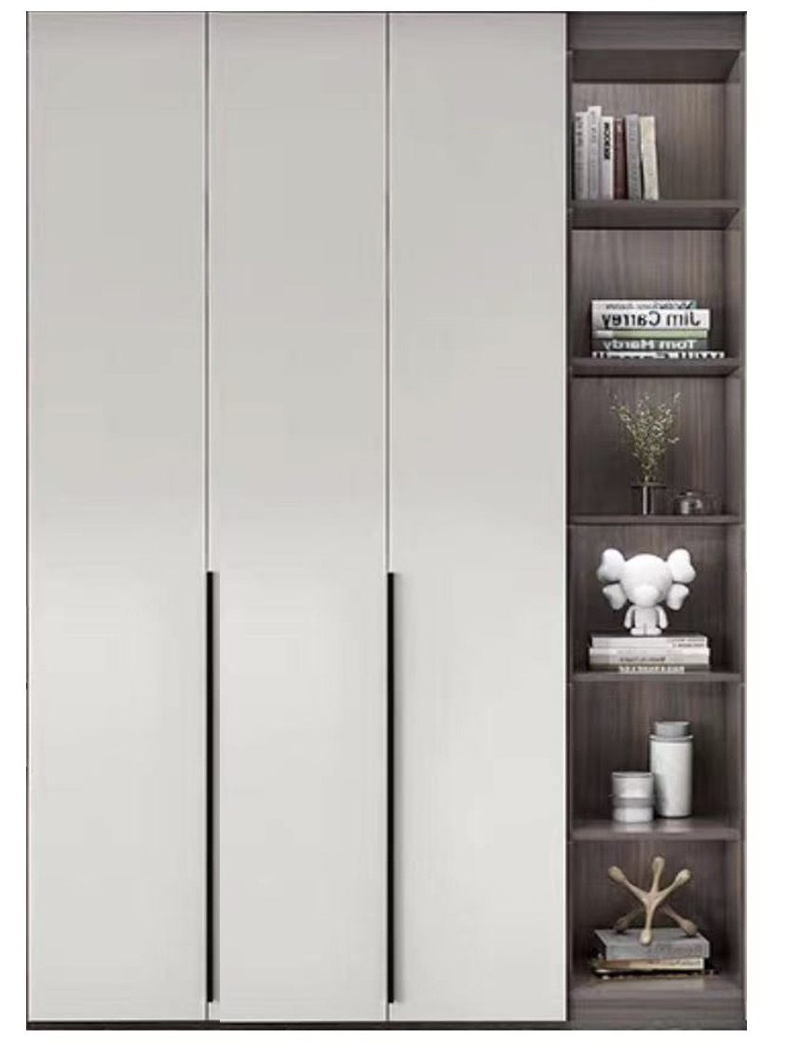
 |  | 1600*420*2200 | 两房 | 54 | 54
 |  | 1600*420*2200 | 三房 | 54 | 108
书桌兼电视柜 | 1、基材：采用优质实木颗粒板，符合参照GB/T4897-2015《刨花板》、参照GB/T17657-2013《人造板及饰面人造板理化性能试验方法》、参照GB18584-2001《室内装饰装修材料木家具中有害物质限量》、GB/T39600-2021《人造板及其制品甲醛释放量分级》、GB18580-2017《室内装饰装修材料人造板及其制品中甲醛释放限量》、GB/T35601-2017《绿色产品评价人造板和木质地板》、H571-2010《环境标志产品技术要求人造板及其制品》、GB8624-2012《建筑材料及制品燃烧性能分级》、QB/T4371-2012《家具抗菌性能的评价》、JCT2039-2010《抗菌防霉木质装饰板》检测标准，检测项目包含：含水率3%-13%，理化性能：静曲强度（MOR）≥13MPa、弹性模量（MOE）≥1900MPa、内胶合强度≥0.40MPa、表面胶合强度≥0.8MPa、2h吸水厚度膨胀率≤14.0%、循环试验后内胶合强度≥0.13MPa、循环试验后吸水厚度膨胀率≤16.0%、沸水煮后内胶合强度≥0.08MPa、70°C水中浸渍处理后静曲强度≥4.5MPa，握螺钉力：板面不小于900N、板边不小于600N，尺寸稳定性：平均含水率≤10%、含水率标准偏差≤2%、长度变化≤1mm/m、厚度变化≤1%、长度变化标准偏差≤2mm/m、厚度变化标准偏差≤1%，含砂量≤0.15%，密度≥0.55g/cm³，甲醛释放量（干燥器法）≤1.5mg/L，甲醛释放量分级要求：E₁≤0.124mg/m³，挥发性有机化合物（72h）：苯≤10μg/m³、甲苯≤20μg/m³、二甲苯≤20μg/m³，总挥发性有机化合物（TVOC）释放率≤0.50mg/（m²·h）（72h）；燃烧性能：燃烧性能等级达到B1级、燃烧增长速率指数FIGRA0.2MJ≤120W/s、火焰横向蔓延未到达试样长翼边缘、600S的总放热量THR600S≤7.5MJ、60S内焰尖高度Fs≤150mm、60S内无燃烧滴落物引燃滤纸现象、烟气毒性等级t0：达到准安全一级ZA1，铜绿假单胞菌抑菌率≥99%，黄曲霉防霉菌性能等级达到0级。 2、封边条：采用优质封边条，符合QB/T 4463-2013《家具用封边条技术要求》、GB 20286-2006《公共场所阻燃制品及组件燃烧性能要求和标识》检测标准，检测项目包含：塑料封边条外观要求均检验合格，塑料封边条理化性能：耐干热性、耐磨性、耐冷热循环性、耐老化性均检验合格，耐开裂性≥2级，公共场所阻燃家具及组件的燃烧性能（阻燃1级）检验结论为合格。 3、导轨：符合QB/T 2454-2013《家具五金 抽屉导轨》、QB/T 3832-1999《轻工产品金属镀层腐蚀试验结果的评价》、QB/T 3827-1999《轻工产品金属镀层和化学处理层的耐腐蚀试验方法乙酸盐雾试验(ASS)法》检测标准，检测项目包含：垂直向下静载荷（过载）、水平侧向静载荷（过载）、猛关或猛开（过载）、操作力、抽屉导轨组件底部变形、抽屉导轨组件结构强度、耐久性、垂直向下静载荷、水平侧向静载荷、拉出安全性、猛关或猛开、下沉量均检验合格，经96h乙酸盐雾试验,耐腐蚀等级达到10级。 4、脚架：采用优质钢架，符合GB/T3325-2017、GB/T10125-2012、GB/T6461-2002、QB/T3827-1999、QB/T3826-1999、QB/T3832-1999、GB/T35607-2017、GB/T 4336-2016检测标准，检测项目包含：经600h铜加速乙酸盐雾试验：外观评级达到10级，保护等级到达10级；经600h乙酸盐雾试验，耐腐蚀等级到达10级；经600h中性盐雾试验，耐腐蚀等级到达10级；家具涂层可迁移元素：铅Pb、镉Cd、铬Cr、汞Hg、锑Sb、钡Ba、硒Se、砷As等均未检出。 工艺流程：开料（选材用电子开料锯锯成毛坯料）→边成型、冷压贴板（将切好的基材进行打磨处理，通过冷压机将基材与贴面的胶合）→封边加工（进口胶在全自动激光封边机对部件进行封边加工再自动的修边处理）→组装（将处理好的钢脚与柜体进行组装，要确保各部件连接牢固稳定性）→检验→包装 | 1200*550*H750mm | 一房 | 106 | 106 | 268 | 650 | 174200
 |  |  | 两房 | 54 | 54
 |  |  | 三房 | 54 | 108
餐桌 | 1、基材：采用优质实木颗粒板，符合参照GB/T4897-2015《刨花板》、参照GB/T17657-2013《人造板及饰面人造板理化性能试验方法》、参照GB18584-2001《室内装饰装修材料木家具中有害物质限量》、GB/T39600-2021《人造板及其制品甲醛释放量分级》、GB18580-2017《室内装饰装修材料人造板及其制品中甲醛释放限量》、GB/T35601-2017《绿色产品评价人造板和木质地板》、H571-2010《环境标志产品技术要求人造板及其制品》、GB8624-2012《建筑材料及制品燃烧性能分级》、QB/T4371-2012《家具抗菌性能的评价》、JCT2039-2010《抗菌防霉木质装饰板》检测标准，检测项目包含：含水率3%-13%，理化性能：静曲强度（MOR）≥13MPa、弹性模量（MOE）≥1900MPa、内胶合强度≥0.40MPa、表面胶合强度≥0.8MPa、2h吸水厚度膨胀率≤14.0%、循环试验后内胶合强度≥0.13MPa、循环试验后吸水厚度膨胀率≤16.0%、沸水煮后内胶合强度≥0.08MPa、70°C水中浸渍处理后静曲强度≥4.5MPa，握螺钉力：板面不小于900N、板边不小于600N，尺寸稳定性：平均含水率≤10%、含水率标准偏差≤2%、长度变化≤1mm/m、厚度变化≤1%、长度变化标准偏差≤2mm/m、厚度变化标准偏差≤1%，含砂量≤0.15%，密度≥0.55g/cm³，甲醛释放量（干燥器法）≤1.5mg/L，甲醛释放量分级要求：E₁≤0.124mg/m³，挥发性有机化合物（72h）：苯≤10μg/m³、甲苯≤20μg/m³、二甲苯≤20μg/m³，总挥发性有机化合物（TVOC）释放率≤0.50mg/（m²·h）（72h）；燃烧性能：燃烧性能等级达到B1级、燃烧增长速率指数FIGRA0.2MJ≤120W/s、火焰横向蔓延未到达试样长翼边缘、600S的总放热量THR600S≤7.5MJ、60S内焰尖高度Fs≤150mm、60S内无燃烧滴落物引燃滤纸现象、烟气毒性等级t0：达到准安全一级ZA1，铜绿假单胞菌抑菌率≥99%，黄曲霉防霉菌性能等级达到0级。 2、封边条：采用优质封边条，符合QB/T 4463-2013《家具用封边条技术要求》、GB 20286-2006《公共场所阻燃制品及组件燃烧性能要求和标识》检测标准，检测项目包含：塑料封边条外观要求均检验合格，塑料封边条理化性能：耐干热性、耐磨性、耐冷热循环性、耐老化性均检验合格，耐开裂性≥2级，公共场所阻燃家具及组件的燃烧性能（阻燃1级）检验结论为合格。 3、脚架：采用优质钢架，符合GB/T3325-2017、GB/T10125-2012、GB/T6461-2002、QB/T3827-1999、QB/T3826-1999、QB/T3832-1999、GB/T35607-2017、GB/T 4336-2016检测标准，检测项目包含：经600h铜加速乙酸盐雾试验：外观评级达到10级，保护等级到达10级；经600h乙酸盐雾试验，耐腐蚀等级到达10级；经600h中性盐雾试验，耐腐蚀等级到达10级；家具涂层可迁移元素：铅Pb、镉Cd、铬Cr、汞Hg、锑Sb、钡Ba、硒Se、砷As等均未检出。 工艺流程：开料（选材用电子开料锯锯成毛坯料）→边成型、冷压贴板（将切好的基材进行打磨处理，通过冷压机将基材与贴面的胶合）→封边加工（进口胶在全自动激光封边机对部件进行封边加工再自动的修边处理）→组装（将处理好的钢脚与台面进行组装，确保各部件连接牢固稳定性）→检验→包装 | 1360*600*H750mm | 一房 | 106 | 106 | 214 | 650 | 139100
 |  |  | 两房 | 54 | 54
 |  |  | 三房 | 54 | 54
书/餐椅 | 科技布+橡木凳脚 | 460*480*h760mm | 一房 | 106 | 0 | 432 | 200 | 86400
 |  |  | 两房 | 54 | 216
 |  |  | 三房 | 54 | 216
不锈钢晾衣架 | 1、基材：采用优质不锈钢，符合GB 18584-2001 室内装饰装修材料 木家具中有害物质限量检测标准，检测项目包含：铜加速乙酸盐雾试验(CASS 试验) 10级。 2、表面处理：采用优质静电粉未，符合GB18581-2020、HJ2537-2014检测标准，检测项目包含：VOC含量未检出、总铅含量未检出、可溶性重金属含量（铅含量、镉含量、铬含量、汞含量）均未检出。 工艺流程：选材（选用耐腐蚀、强度高的304不锈钢）→管材切割与打磨（使用专业的管材切割工具将不锈钢管材切割用砂纸进行打磨）→组装框架（确保连接处紧密牢固无晃动现象）→表面处理和防锈处理（用清洁剂将晾衣架表面的油污和杂质清除干净后用干布擦干，可以涂抹一层防锈漆以增强晾衣架的防锈性能），现场测量复尺，安排冲击钻打孔钉入膨胀螺母，安装受力测试。 | w1500mm | 一房 | 106 | 106 | 160 | 100 | 16000 | 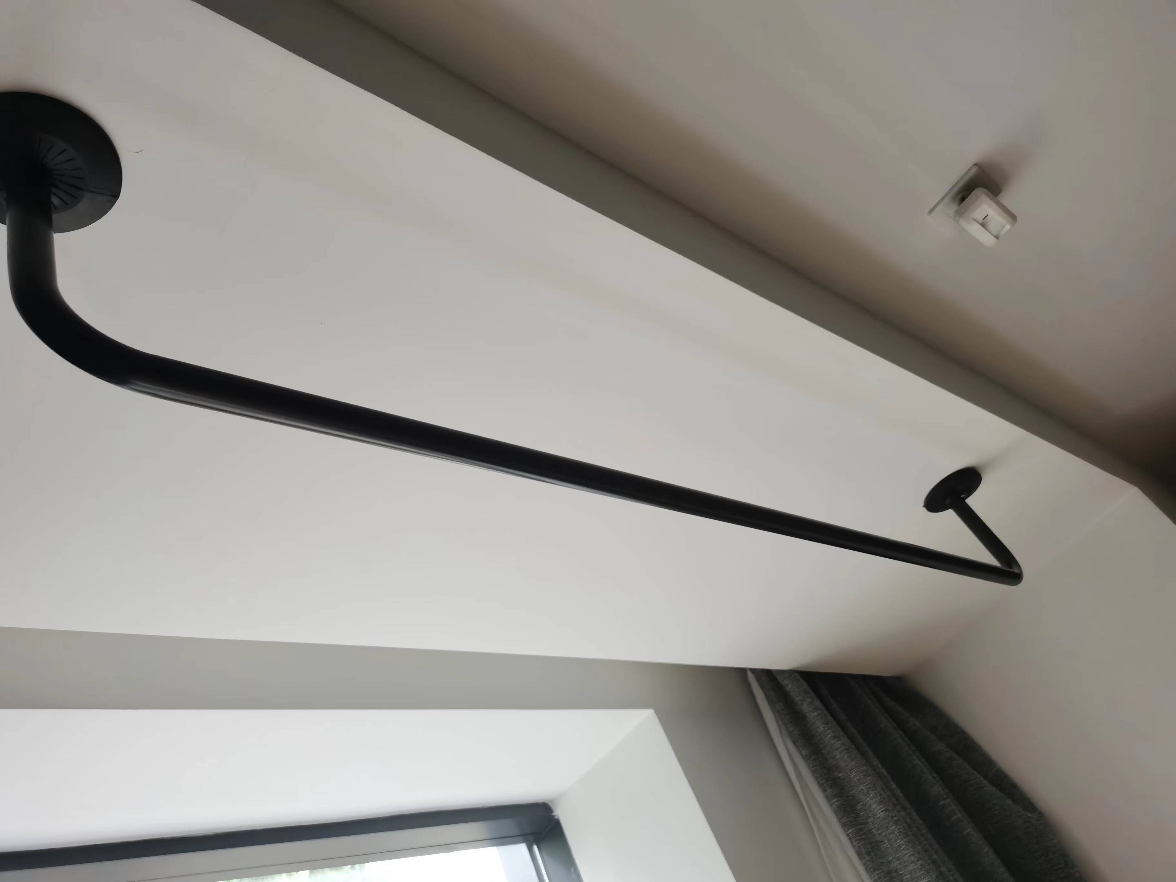
 |  |  | 两房 | 54 | 54
 |  |  | 三房 | 54 | 0
两人沙发 | 1、布料：符合GB 18401-2010《国家纺织产品基本安全技术规范》、HJ2546-2016《环境标志产品技术要求 纺织产品》、GB/T 35607-2017《绿色产品评价 家具》、GB 17927.1-2011《软体家具 床垫和沙发 抗引燃特性的评定 第1部分:阴燃的香烟》、GB 20286-2006《公共场所阻燃制品及组件燃烧性能要求和标识》、GB/T 31713-2015《抗菌纺织品安全性卫生要求》、GB/T 24346-2009《纺织品 防霉性能的评价》、GB/T 5453-1997《纺织品 织物透气性的测定》、GB/T 4802.1-2008《纺织品 织物起毛起球性能的测定 第1部分:圆轨迹法》、GB/T 21196.2-2007《纺织品 马丁代尔法织物耐磨性的测定 第2部分:试样破损的测定》、GB/T 8427-2019《纺织品 色牢度试验 耐人造光色牢度:氙弧》、FZ/T 01118-2012《纺织品 防污性能的检测和评价 易去污性》、GB/T3921-2008《纺织品 色牢度试验 耐皂洗色牢度》检测标准，检测项目包含：染色牢度：甲醛含量（A类）≤20mg/kg、耐水（A类）≥4级、耐酸汗渍（A类）≥4级、耐碱汗渍（A类）≥4级、耐干摩擦（A类）≥4级，可分解致癌芳香胺染料检验合格，pH 值≥4.0，五氯苯酚(PCP)≤0.5mg/kg，抗引燃特性试验达到阻燃Ⅰ级，燃烧性能：达到阻燃1级（织物）、氧指数≥32.0、损毁长度≤150mm、续燃时间≤5s、阴燃时间≤5s、燃烧滴落物未引起脱脂棉燃烧或阴燃、烟密度等级（SDR）≤15、产烟毒性等级不低于ZA2级，白色念珠菌抑菌圈宽度≤1mm，球毛壳霉防霉等级达到0级，透气性≥300mm/s，起球性能≥4级，耐磨性能≥6000次，耐光色牢度≥4级，易去污性≥3级，耐皂洗色牢度≥4级。 2、海绵：符合 GB/T 10802-2006《通用软质聚醚型聚氨酯泡沫塑料》、参照 QB/T 2280-2016《办公家具 办公椅》、参照 QB/T 1952.1-2012《软体家具 沙发》、参照 HJ2547-2016《环境标志产品技术要求 家具》、参照 GB 18587-2001《室内装饰装修材料 地毯、地毯衬垫及地毯胶粘剂有害物质释放限量》、参照 GB17927.1-2011《软体家具床垫和沙发抗引燃特性的评定 第1部分:阴燃的香烟》、GB 20286-2006《公共场所阻燃制品及组件燃烧性能要求和标识》QB/T 4371-2012《家具抗菌性能的评价》检测标准，检测项目包含：颜色均匀，允许轻微杂色、黄芯，无刺激性气味，75%压缩永久变形≤8，回弹率≥35，拉伸强度≥90，撕裂强度≥2.0，检验结论为合格。 工艺流程：基材开料（布料图案完整，绒面的绒毛方向一致，无明显色差划伤残疵点）→车缝（无跳针或明显浮线，无断线或脱线现象或外露线头；包覆面料平服饱满，松紧均匀）→钉架（内部木件选用实木，木架结构无啃头、无刨痕、无横、无迸纹、无沟纹、无机械伤、无毛刺）→打底（弹簧钉牢在木架上，拉簧每条钉六支铁钉，打底每层拉平整，保持外观整洁）→贴胶（均匀喷胶）→扪布（面料图案完整，徒手嵌压座面和背面无异常）→检验→包装 | 1400*800*H850 | 一房 | 106 | 106 | 214 | 600 | 142980 | 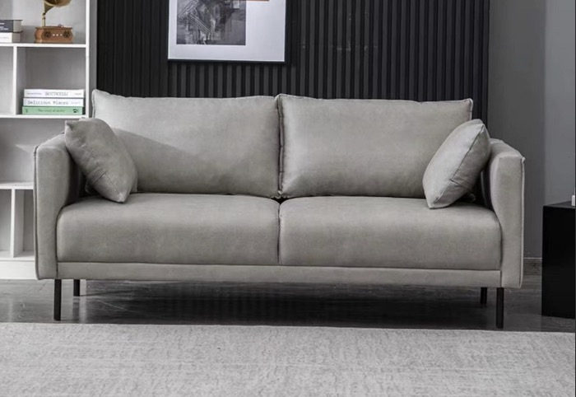
三人沙发 |  | 1800*800*h850 | 两房 | 54 | 54 |  | 735
三人沙发 |  | 1800*800*h850 | 三房 | 54 | 54 |  | 735
茶几 | 1、基材：采用优质实木颗粒板，符合参照GB/T4897-2015《刨花板》、参照GB/T17657-2013《人造板及饰面人造板理化性能试验方法》、参照GB18584-2001《室内装饰装修材料木家具中有害物质限量》、GB/T39600-2021《人造板及其制品甲醛释放量分级》、GB18580-2017《室内装饰装修材料人造板及其制品中甲醛释放限量》、GB/T35601-2017《绿色产品评价人造板和木质地板》、H571-2010《环境标志产品技术要求人造板及其制品》、GB8624-2012《建筑材料及制品燃烧性能分级》、QB/T4371-2012《家具抗菌性能的评价》、JCT2039-2010《抗菌防霉木质装饰板》检测标准，检测项目包含：含水率3%-13%，理化性能：静曲强度（MOR）≥13MPa、弹性模量（MOE）≥1900MPa、内胶合强度≥0.40MPa、表面胶合强度≥0.8MPa、2h吸水厚度膨胀率≤14.0%、循环试验后内胶合强度≥0.13MPa、循环试验后吸水厚度膨胀率≤16.0%、沸水煮后内胶合强度≥0.08MPa、70°C水中浸渍处理后静曲强度≥4.5MPa，握螺钉力：板面不小于900N、板边不小于600N，尺寸稳定性：平均含水率≤10%、含水率标准偏差≤2%、长度变化≤1mm/m、厚度变化≤1%、长度变化标准偏差≤2mm/m、厚度变化标准偏差≤1%，含砂量≤0.15%，密度≥0.55g/cm³，甲醛释放量（干燥器法）≤1.5mg/L，甲醛释放量分级要求：E₁≤0.124mg/m³，挥发性有机化合物（72h）：苯≤10μg/m³、甲苯≤20μg/m³、二甲苯≤20μg/m³，总挥发性有机化合物（TVOC）释放率≤0.50mg/（m²·h）（72h）；燃烧性能：燃烧性能等级达到B1级、燃烧增长速率指数FIGRA0.2MJ≤120W/s、火焰横向蔓延未到达试样长翼边缘、600S的总放热量THR600S≤7.5MJ、60S内焰尖高度Fs≤150mm、60S内无燃烧滴落物引燃滤纸现象、烟气毒性等级t0：达到准安全一级ZA1，铜绿假单胞菌抑菌率≥99%，黄曲霉防霉菌性能等级达到0级。 2、封边条：采用优质封边条，符合QB/T 4463-2013《家具用封边条技术要求》、GB 20286-2006《公共场所阻燃制品及组件燃烧性能要求和标识》检测标准，检测项目包含：塑料封边条外观要求均检验合格，塑料封边条理化性能：耐干热性、耐磨性、耐冷热循环性、耐老化性均检验合格，耐开裂性≥2级，公共场所阻燃家具及组件的燃烧性能（阻燃1级）检验结论为合格。 3、脚架：采用优质钢架，符合GB/T3325-2017、GB/T10125-2012、GB/T6461-2002、QB/T3827-1999、QB/T3826-1999、QB/T3832-1999、GB/T35607-2017、GB/T 4336-2016检测标准，检测项目包含：经600h铜加速乙酸盐雾试验：外观评级达到10级，保护等级到达10级；经600h乙酸盐雾试验，耐腐蚀等级到达10级；经600h中性盐雾试验，耐腐蚀等级到达10级；家具涂层可迁移元素：铅Pb、镉Cd、铬Cr、汞Hg、锑Sb、钡Ba、硒Se、砷As等均未检出； 工艺流程：开料（选材用电子开料锯锯成毛坯料）→边成型、冷压贴板（将切好的基材进行打磨处理，通过冷压机将基材与贴面的胶合）→封边加工（进口胶在全自动激光封边机对部件进行封边加工再自动的修边处理）→组装（将处理好的钢脚与台面进行组装，要确保各部件连接牢固稳定性）→检验→包装 |  | 一房 | 106 | 106 | 214 | 180 | 38520
 |  |  | 两房 | 54 | 54
 |  |  | 三房 | 54 | 54
套装门 | [项目特征] 1.门代号及洞口尺寸（800*2100）:成品套装门（含门套） 2.门框、门套、包边、饰面:综合考虑 3.五金、锁具、配件及其他:含锁、合页等五金件及安装费等满足设计及规范要求 4.塞缝、收边、收口:综合考虑 5.其他说明:颜色、样式施工前提供样板供业主单位选型确定 6.其他:满足设计及规范要求 [工作内容] 1.门安装 2.玻璃安装 3.五金安装 |  | 一房 | 106 | 106 | 376 | 530 | 199280 | 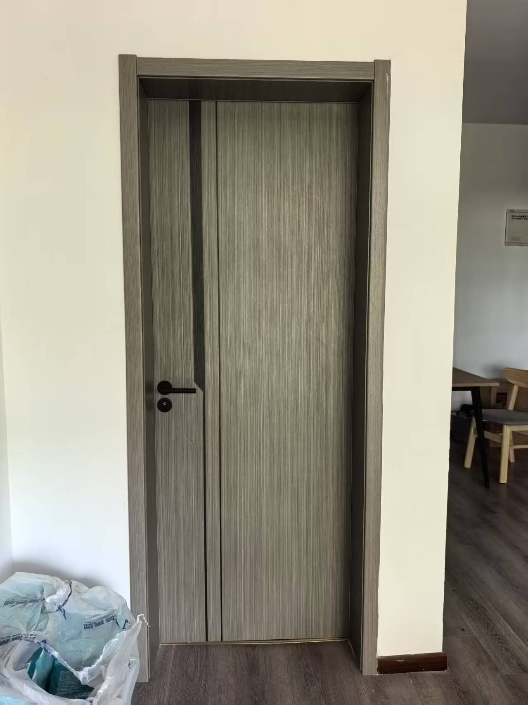
 |  |  | 二房 | 54 | 108
 |  |  | 三房 | 54 | 162
厨房门 | [项目特征] 1.窗代号及洞口尺寸（800*2100，）:铝合金玻璃门 2.框、扇材质:1.2mm铝型材 3.玻璃品种、厚度:5mm玻璃 4.五金及配件:含锁、合页等五金件及安装费等 5.塞缝、收边、收口:综合考虑 6.其他说明:颜色、样式施工前提供样板供业主单位选型确定 7.其他:满足设计及规范要求 [工作内容] 1.门安装 2.五金安装 3.玻璃安装 |  | 一房 | 106 | 106 | 214 | 420 | 89880 | 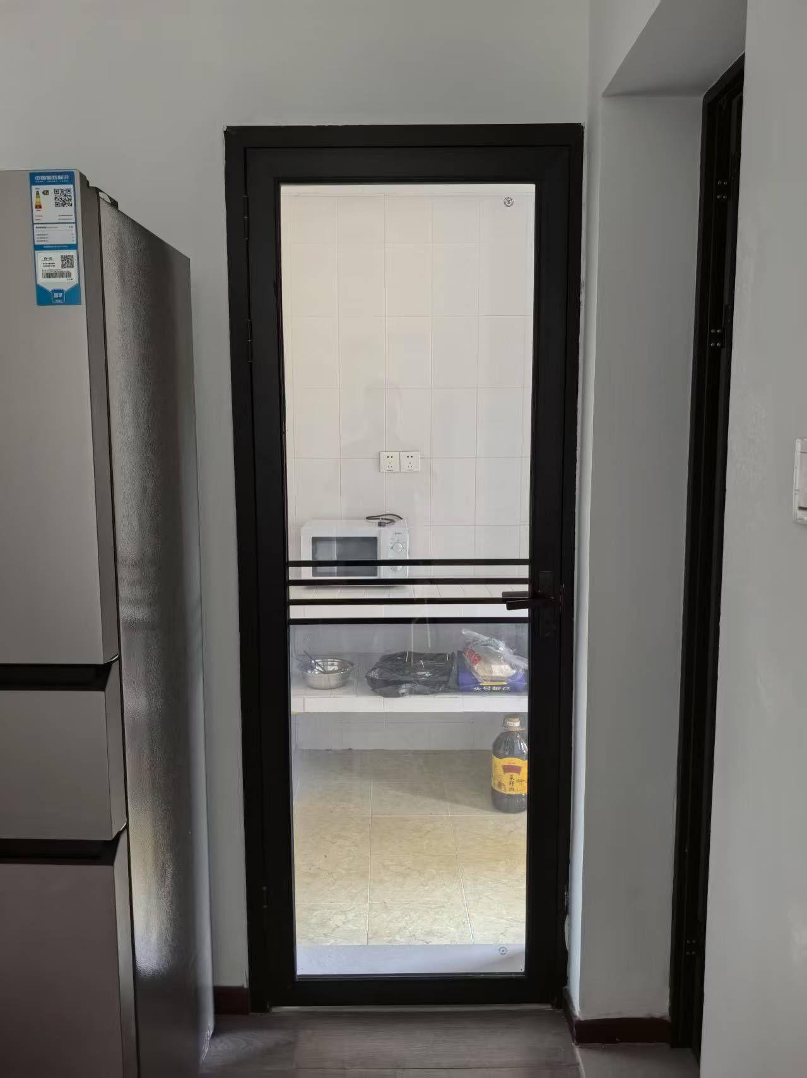
 |  |  | 二房 | 54 | 54
 |  |  | 三房 | 54 | 54
 |  | 数量 |  |  |  |  | 总计 | 1312032

